Sheet1
提 案 書

クリーンギフトセット NXG-30A |  | 参考上代 | ¥3,000 | 販売価格
 |  | （税別） |  | （税別）
【JAN】 | 4570168130209
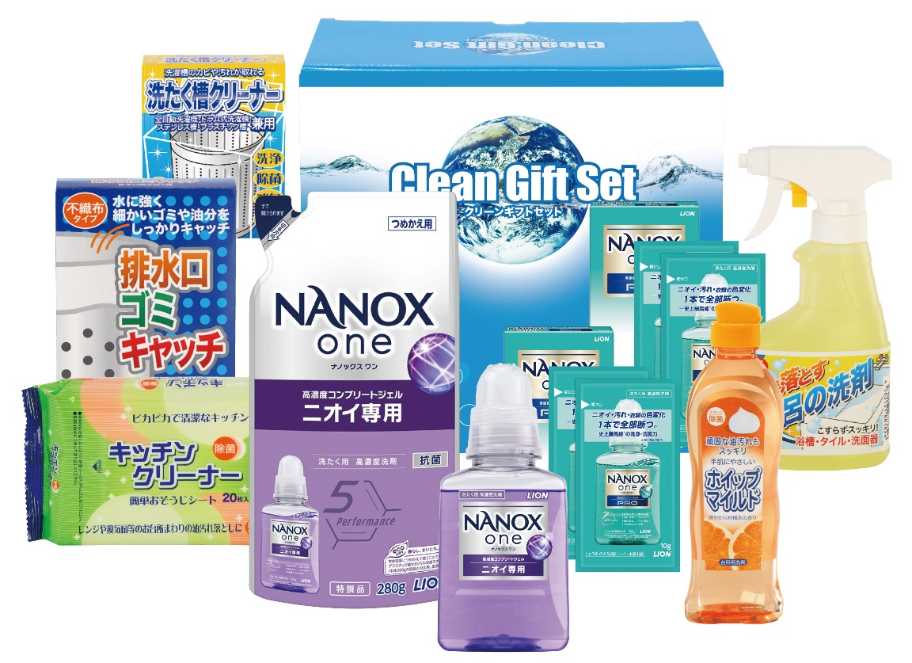 |  |  | 【商品番号】 NXG30A-70 【パッケージサイズ】 238×224×126mm・1888ｇ 【個装形態】 化粧箱入 【入数】 8 【セット内容】 ライオンナノックス（380g）×1・ライオンナノックス（280g詰替）×1・ライオンナノックス（10ｇ×2包）×2・ホイップマイルド（台所洗剤・250ml）×1・お風呂の洗剤スプレー（300ml）×1・キッチンクリーナー（20P）×1・洗たく槽クリーナー×1・排水口ゴミキャッチ（8P）×1 【商品説明】 生活の必要品がボリューム満点のセットです 【備考】 9点セット 【生産国】 日本・中国

